Productos
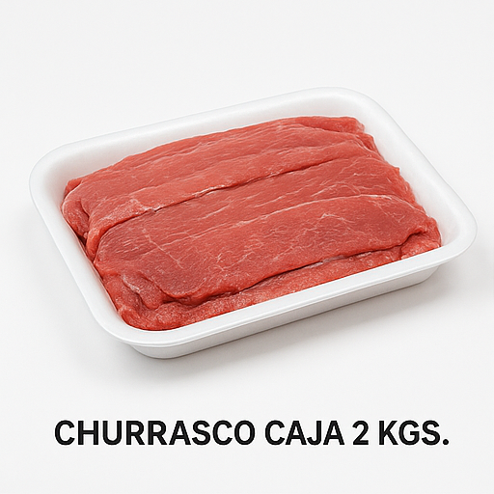
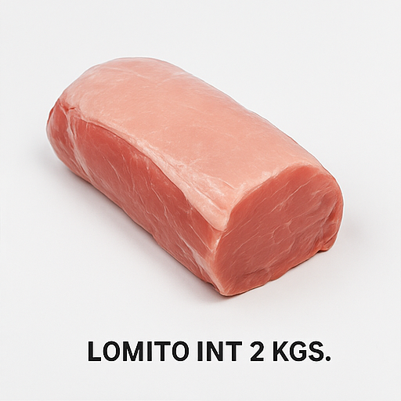
Producto | Precio Unidad | Precio Mayor | Condición | Imagen
CHURRASCO CAJA 2 KGS. RUPANCO | 9.720 | 8.910 | DESDE 3 CAJAS
LOMITO INT 2 KGS. RUPANCO | 9.720 | 8.910 | DESDE 3 CAJAS
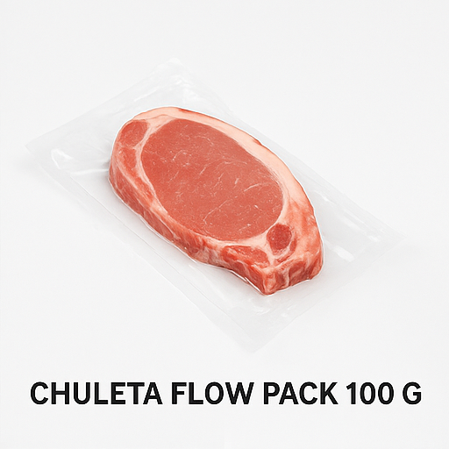
CHULETA FLOW PACK 100 GRS. RUPANCO | 650 | 615 | SOBRE 15 UNIDADES
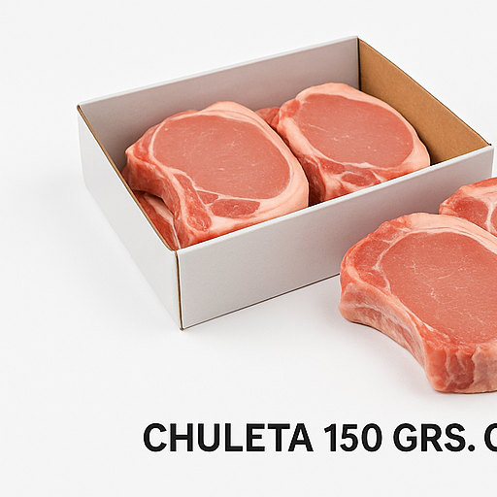
CHULETA 150 GRS. CAJA 3KGS. RUPANCO | 19.000 | 18.690 | DESDE 3 CAJAS
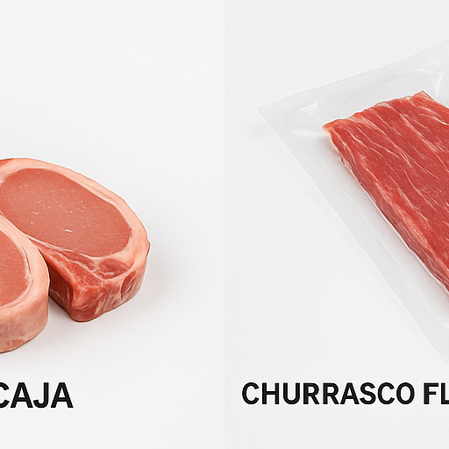
CHURRASCO FLOW PACK 110 GRS. RUPANCO | 770 | 705 | SOBRE 15 UNIDADES
HAMBURGUESA BLEND - MIX 100 GRS. RUPANCO | 500
ALBONDIGA 900 GRS. RUPANCO | 1.280
CUBITO POLLO 300 GRS. RUPANCO | 1.970 | 1.820 | DESDE 6 UNIDADES
CARNE MOLIDA ESPECIAL 250 GRS. RUPANCO | 990 | 900 | DESDE 10 UNIDADES
CARNE MOLIDAS TUBO 250 GRS. RUPANCO | 910 | 840 | DESDE 10 UNIDADES
CARNE MOLIDA PREMIUM 250 GRS. RUPANCO | 1.250 | 1.140 | DESDE 10 UNIDADES
CARNE PICADA 250 GRS. RUPANCO | 1.350 | 1.200 | DESDE 10 UNIDADES
PAPAS PRE FRITAS MCCAIN 7X7 2.25 KILOS | 5.490 | 5.290 | DESDE 8 UNIDADES
CAMARON 100/200 COCIDO PELADO IMPORT (1KG) PENAEUS VANN | 4.990 | 4.390 | DESDE 10 UNIDADES
SURTIDO MARISCOS CONG IMPORTADOS (1KG) | 3.900 | 3.700 | DESDE 10 UNIDADES
SALCHICHA SUREÑA REFIGERADO VACIO 20 UNIDADES | 3.790 | 3.410 | DESDE 10 UNIDADES
SALCHICHA SUREÑA REFIGERADO VACIO 5 UNIDADES | 990 | 920 | DESDE 10 UNIDADES
NUGGET POLLO BOLSA ZIP LOCK 1 KL | 4.500 | 4.125 | DESDE 6 UNIDADES
SALCHICHA SUPER POLLO 5 unidades | 970 | 890 | DESDE 10 UNIDADES
SALCHICHA SUPER POLLO 20 UNIDADES | 3.790 | 3.410 | DESDE 10 UNIDADES
NUGGETS DE POLLO SÚPER POLLO BOLSA 400 GRS. | 2.190 | 2.060 | DESDE 12 UNIDADES
CROCANTE POLLO 100 GRS. CONGELADO FLOW PACK | 630 | 580 | DESDE 12 UNIDADES
HAMBUERGUESA TRADICIONAL 185 GRS. KING | 930 | 895 | DESDE 10 UNIDADES
HAMBURGUESA DE POLLO KING 185 GRS. | 990 | 965 | DESDE 10 UNIDADES
HAMBUERGUESA DE POLLO LC 100 GRS. | 670 | 610 | DESDE 12 UNIDADES
HAMBUERGUESA DE SOYA LC 100 GRS. | 600 | 580 | DESDE 12 UNIDADES
CHURRASCO DE VACUNO KING 90 GRS. (3 UNIDADES POR BOLSA) | 750 | 685 | DESDE 12 UNIDADES
NUGGETS DE POLLO BOLSA 2.5 KG. | 9.990 | 9.600 | DESDE 5 UNIDADES
NUGGETS DE POLLO 300 GRS. | 990 | 900 | DESDE 12 UNIDADES
NUGGETS DE POLLO BOLSA 275 GRS. | 1.220
ESTUCHE DE HAMBUERGUESAS SUPER BEEF 10 UNIDADES 100 GRS | 5.490 | 5.270 | DESDE 6 ESTUCHES
SUPREMA DE POLLO LC 120 GRS. | 1.070 | 990 | DESDE 12 UNIDADES
NUGG POLLO DINOSAURIO 360 GRS. | 1.790 | 1.640 | DESDE 6 UNIDADES
PACK CROCANTE DE POLLO SP 4 UNIDADES | 1.640 | 1.580 | DESDE 10 UNIDADES
CHAPSUI CONGELADO 2 KLS. | 8.790 | 8.420 | DESDE 4 UNIDADES
CUBOS ZANAHORIA CONGELADA 2 KLS. | 7.590
CHAPSUI WOK CONGELADO 500 GRS. CAJA | 2.360 | 2.270 | DESDE 10 UNIDADES
JUGO LIMON CONGELADO 1 KL. | 6.880
AJO PICADO 100 GRS | 680 | 630 | DESDE 12 UNIDADES
PULPA DE MARACUYA 400 GRS. | 3.570
QUESO LPV CHANCO 434 GRS | 4.290 | 3.900 | DESDE 12 UNIDADES
HELADOS PIÑA GRANEL X 10 LITROS FRUNA | 10.490 | 10.341 | DESDE 2 UNIDADES
HELADOS CREMINO FRUNA | 300 | 250 | DESDE 10 UNIDADES
HELADOS MORA CREMA FRUNA | 300 | 250 | DESDE 10 UNIDADES
HELADOS PALETON MILANO FRUNA | 300 | 250 | DESDE 10 UNIDADES
HELADOS MANZA PATITA FRUNA | 300 | 250 | DESDE 10 UNIDADES
HELADOS PALITO PIÑA FRUNA | 200 | 150 | DESDE 10 UNIDADES
HELADOS PALITO NARANJA FRUNA | 200 | 150 | DESDE 10 UNIDADES
HELADOS PALETA BOWLING FRUNA | 200 | 150 | DESDE 10 UNIDADES
HELADOS PALITO LIMA LIMÓN FRUNA | 250 | 170 | DESDE 10 UNIDADES
HELADOS MINI CASSATIN FRUNA | 550 | 510 | DESDE 10 UNIDADES
HELADOS FRUNA TANKER FRUNA | 250 | 170 | DESDE 10 UNIDADES
HELADOS NARANJA FRU FRUNA | 250 | 170 | DESDE 10 UNIDADES
HELADOS PIÑA FRU FRUNA | 250 | 170 | DESDE 10 UNIDADES
HELADOS CASSATA PIÑA 1LT FRUNA | 1.550 | 1.430 | DESDE 6 UNIDADES
HELADOS PALITO FRAMBUESA FRUNA | 200 | 150 | DESDE 10 UNIDADES
HELADOS BRAZUKA LIMON-MANZANA FRUNA | 200 | 150 | DESDE 10 UNIDADES
HELADOS PALO PALITO FRUNA | 200 | 150 | DESDE 10 UNIDADES
HELADOS FRUTI-FRU FRUNA | 250 | 170 | DESDE 10 UNIDADES
MUSTANG CLASICO FRUNA | 450 | 360 | DESDE 10 UNIDADES
MUSTANG ALEGRE FRUNA | 450 | 360 | DESDE 10 UNIDADES
MUSTANG FRAMBUESA FRUNA | 450 | 360 | DESDE 10 UNIDADES
HELADOS CASSATA LUCUMA FRUNA 1 LT | 1.810 | 1.670 | DESDE 6 UNIDADES
HELADOS CASSATA CHOCOLATE FRUNA 1 LT | 2.050 | 1.860 | DESDE 6 UNIDADES
HELADOS PALITO VANNICHOC FRUNA | 300 | 260 | DESDE 10 UNIDADES
MUSTANG BLANCO FRUNA | 500 | 410 | DESDE 10 UNIDADES
MUSTANG ALMENDRADO FRUNA | 500 | 410 | DESDE 10 UNIDADES
HELADOS PALITO MORA MORA FRUNA | 250 | 170 | DESDE 10 UNIDADES
HELADOS SPLASH PIÑA FRUNA | 350 | 300 | DESDE 10 UNIDADES
HELADOS CHOCO FRU FRUNA | 300 | 250 | DESDE 10 UNIDADES
HELADOS CROCANTE FRUNA | 300 | 250 | DESDE 10 UNIDADES
HELADOS CHIRY FRU FRUNA | 250 | 170 | DESDE 10 UNIDADES
PALETA YIRO UVA PANDA | 200 | 150 | DESDE 10 UNIDADES
PALETA YIRO LIMON MANZANA PANDA | 200 | 150 | DESDE 10 UNIDADES
PALETA YIRO FRAMBUESA / PAP PANDA | 200 | 150 | DESDE 10 UNIDADES
PALETA CHIRIMOYA ALEGRE PANDA | 250 | 200 | DESDE 10 UNIDADES
PALETA LIMON 2 P PANDA | 250 | 180 | DESDE 10 UNIDADES
PALETA CREMA FRAMBUESA PANDA | 250 | 200 | DESDE 10 UNIDADES
CASSATA TRISABOR PANDA 1 LT PANDA | 2.200 | 2.000 | DESDE 6 UNIDADES
CASSATA LUCUMA CHOCOLATE CREMA 1 LT PANDA | 2.200 | 2.000 | DESDE 6 UNIDADES
CASSATA PIÑA 1 LT PANDA | 1.600 | 1.450 | DESDE 6 UNIDADES
CASSATA FRUTOS DEL BOSQUE 1 LT PANDA | 2.200 | 2.000 | DESDE 6 UNIDADES
CASSATA CREMA FRAMBUESA 1 LT PANDA | 2.200 | 2.000 | DESDE 6 UNIDADES
PAPA DUQUESA 1 KL MINUTO VERDE | 3.390 | 3.290 | DESDE 6 UNIDADES
PAPA DUQUESA 2.5 KLS. MINUTO VERDE | 7.990 | 7.740 | DESDE 4 UNIDADES
ARROLLADO JAMON/QUESO 40 GRS. BOLSA 42 UN | 11.390 | 10.880 | DESDE 2 UNIDADES
ARROLLADO PRIMAVERA 40 GRS. BOLSA 40 UN | 9.990 | 9.500 | DESDE 2 UNIDADES
PASTA CHOCLO 10*1 MINUTO VERDE | 3.550 | 3.450 | DESDE 6 UNIDADES
HAMBUERGUESA GARBANZO 100 GRS. MINUTO VERDE | 530 | 505 | DESDE 10 UNIDADES
HAMBUERGUESA POROTO NEGRO 100 GRS. MINUTO VERDE | 520 | 500 | DESDE 10 UNIDADES
ARVEJA 200 GRS. MINUTITO VERDE MINI | 580 | 555 | DESDE 10 UNIDADES
CHOCLO 200 GRS. MINUTITO VERDE | 580 | 555 | DESDE 10 UNIDADES
CHOCLO TROCITO MINUTO VERDE 180 GRS. | 790 | 755 | DESDE 10 UNIDADES
ENSALADA JARDINERA 200 GRS. MINUTO VERDE | 580 | 555 | DESDE 10 UNIDADES
HABAS 200 GRS. MINUTITO VERDE | 690 | 660 | DESDE 10 UNIDADES
POROTO VERDE 150 GRS. MINUTO VERDE | 610 | 580 | DESDE 10 UNIDADES
PRIMAVERA 200 GRS. MINI MINUTO VERDE | 580 | 555 | DESDE 10 UNIDADES
SOFRITO CON AJO MINUTO VERDE 150 GRS. | 640 | 610 | DESDE 10 UNIDADES
ARVEJA 500 GRS. MINUTO VERDE | 1.350 | 1.300 | DESDE 10 UNIDADES
CEBOLLA PICADA MINUTO VERDE 250 GRS. | 890 | 860 | DESDE 10 UNIDADES
CHOCLO 500 GRS. MINUTO VERDE | 1.390 | 1.360 | DESDE 10 UNIDADES
EDAMAME MINUTO VERDE 400 GRS. | 2.100 | 2.000 | DESDE 10 UNIDADES
ESPARRAGO MINUTO VERDE 350 GRS. | 2.990 | 2.720 | DESDE 10 UNIDADES
HABAS 500 GRS. MINUTO VERDE | 1.690 | 1.490 | DESDE 10 UNIDADES
MIX DE PIMENTONES 150 GRS. MINUTO VERDE | 610 | 580 | DESDE 10 UNIDADES
PRIMAVERA 500 M/VERDE | 1.350 | 1.290 | DESDE 10 UNIDADES
ZAPALLO CUBO MINUTO VERDE 500GRS. | 1.240 | 1.190 | DESDE 10 UNIDADES
ARANDANO MINUTO VERDE 400 GRS. | 1.990 | 1.890 | DESDE 10 UNIDADES
DURAZNO SLICE 500 GRS. MINUTO VERDE | 2.490 | 2.190 | DESDE 10 UNIDADES
FRUTILLA MINUTO VERDE 500 GRS. | 2.490 | 2.350 | DESDE 10 UNIDADES
FRUTOS DEL BOSQUE MINUTO VERDE 400 GRS. | 3.190 | 3.060 | DESDE 10 UNIDADES
MANGO EN TROZO MINUTO VERDE 500 GRS. | 3.490 | 3.310 | DESDE 10 UNIDADES
PIÑA EN TROZO 500 MINUTO VERDE | 2.990 | 2.850 | DESDE 10 UNIDADES
CHAMPIÑON LAMINADO 350 GRS. MINUTO VERDE | 1.690 | 1.570 | DESDE 10 UNIDADES
HABAS PELADAS M/V PREMIUM 400 | 2.990 | 2.590 | DESDE 10 UNIDADES
PULPA MANGO 335 GRS. MINUTO VERDE | 2.490 | 2.090 | DESDE 10 UNIDADES
PULPA FRAMBUESA 335 GRS. MINUTO VERDE | 2.890 | 2.750 | DESDE 10 UNIDADES
PULPA MARACUYA 335 GRS. MINUTO VERDE | 2.490 | 2.350 | DESDE 10 UNIDADES
PULPA PIÑA 335 GRS. MINUTO VERDE | 2.190 | 2.060 | DESDE 10 UNIDADES
ALBONDIGA VACUNO 300 KARMAC | 1.990 | 1.850 | DESDE 10 UNIDADES
PULPA FRUTILLA 335 GRS. MINUTO VERDE | 1.990 | 1.690 | DESDE 10 UNIDADES
PIZZA 4 QUESOS 470 GRS. LC CONG | 3.690 | 3.470 | DESDE 6 UNIDADES
PIZZA JAMÓN MOZZARELLA 470 LC CONG | 3.690 | 3.470 | DESDE 6 UNIDADES
PIZZA PEPPERONI 470 LC CONG | 3.690 | 3.470 | DESDE 6 UNIDADES
VARITAS DE QUESO 500 GRS. FOOD SERVICE | 4.990 | 4.590 | DESDE 6 UNIDADES
PIZZA AMERCIANA 635 MINUTO VERDE | 4.990 | 4.750 | DESDE 6 UNIDADES
PIZZA DE LA HUERTA 675 MINUTO VERDE | 4.990 | 4.750 | DESDE 6 UNIDADES
PIZZA NAPOLITANA 642 MINUTO VERDE | 4.990 | 4.750 | DESDE 6 UNIDADES
PIZZA VEGETARIANA 650 MINUTO VERDE | 4.990 | 4.750 | DESDE 6 UNIDADES
TORTILLA DE POROTO VERDE 350 GRS. | 2.990 | 2.690 | DESDE 6 UNIDADES
EMPANADAS RAVIOLERAS GRANEL (192 UNIDADES) CAJA | 14.990 | 13.490 | DESDE 3 CAJAS
SAVORY CENTELLA MANZANA - LIMÓN | 350
COLA DE TIGRE | 600
TRULULU | 600
KRIKO | 800
CRAZY FRAMBUESA | 1.500
DANKY 21 | 2.100
MEGA FRAMBUESA | 2.300
MEGA SAHNE NUSS | 2.300
CHOMP | 3.980
SANHE NUSS BOMBON | 3.980
PURA FRUTA FRAMBUESA | 1.250
BILZ Y PAP | 800
CRAZY HELADO VAINILLA | 1.500
CASSATA PIÑA 1 LITRO | 3.700
CASSATA CHOCOLATE SUIZO 1 LITRO | 3.700

